画面部品情報（週間タレント出演画面（WeekTalentSh）
Java課題(2023上期） |  |  | 画面ID | 画面名 |  |  |  | 作成日 | 作成者 | 更新日 | 更新者
 |  |  | WeekTalentShutsuen | 週間タレント出演画面 |  |  |  | 2023-04-25 | DF福田 | 2024-02-11 | DF福田

 | 1.【画面イメージ】
 | 【初期表示】 |  |  |  |  | 【検索結果があった場合】
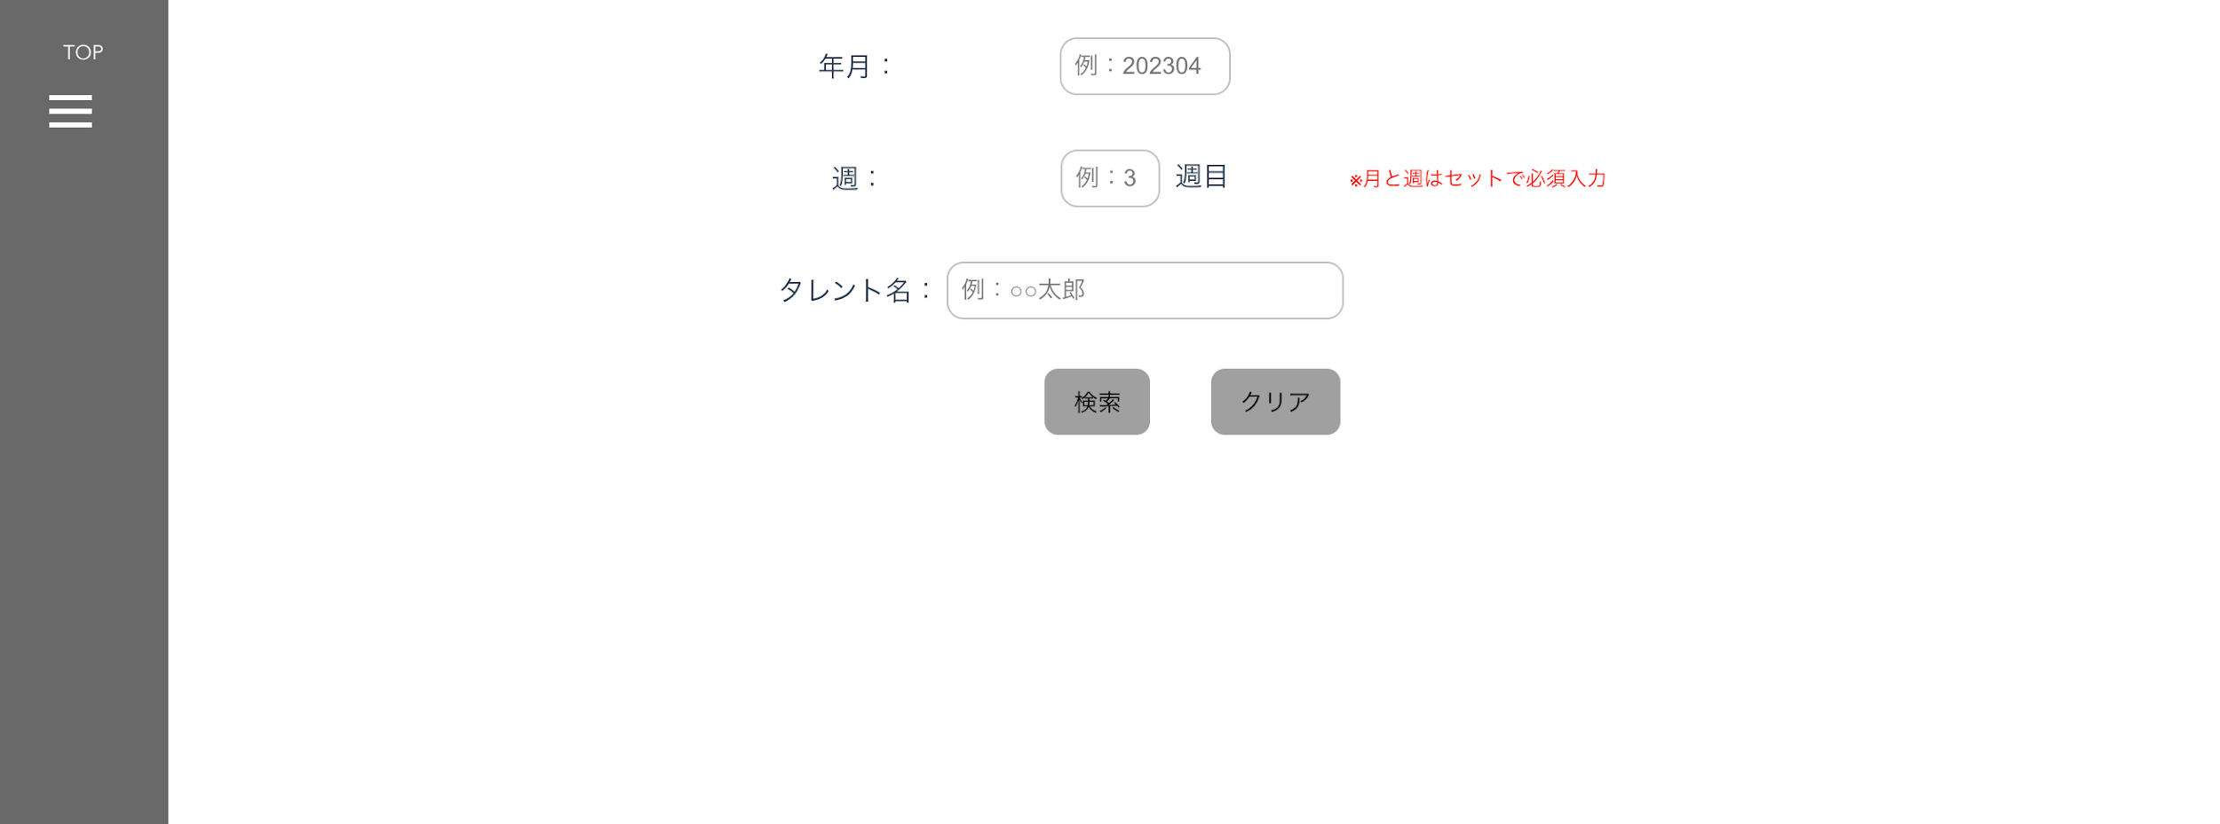
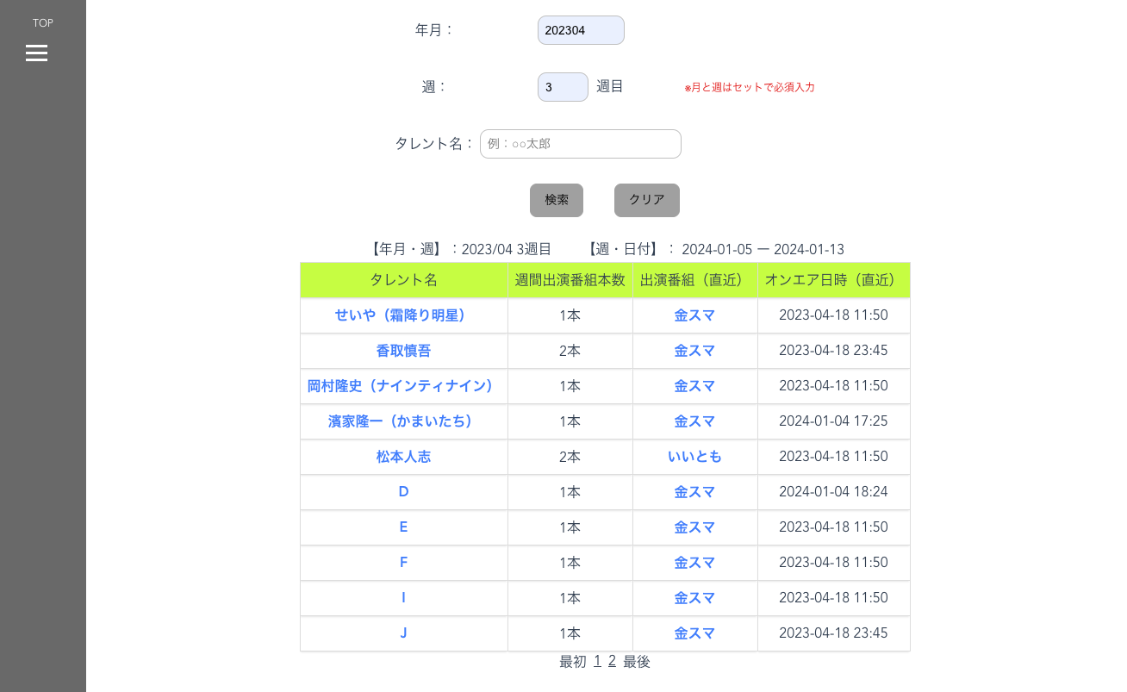

 | 【エラーが発生時】

 | 2.【機能概要】
 | ・オンエア管理テーブルを元に、年月と週とタレントで検索を行い、検索結果を表示する。（初期表示時は検索条件部と検索ボタンのみ表示） ・タレント名のリンクボタンをクリック時に、タレントIDをキーとして、次画面「タレント詳細画面」へ遷移する。 ・出演番組（直近）のリンクボタンをクリック時に、番組ID、オンエア日時（直近）、年月、週をキーとして、次画面「番組詳細画面」へ遷移する。

 | 3.【前の画面より受け取ったパラメータ】
 | パラメータ名 | データ型 | 桁数
 | 年月 | 文字列 | ６桁（YYYYMM)
 | 週 | 文字列 | １桁
 | タレント名 | 文字列 | ３０桁
 | モード | 文字列 | １桁

 | 4.【前の画面より受け取ったパラメータ】
 | イベント名 | 処理概要
 | 初期表示時 | 検索条件部と検索ボタンのみ表示する。
 | 検索ボタン押下時 | 検索条件の各値を取得し、各パラメータに対して、バリデーションチェックを行い、API「週間タレント別情報」を呼び出す。 APIからの戻り件数0件の場合は、ヘッダーのみ表示する。 1件以上の場合は、ヘッダーとデータを表示する。
 | タレント名クリック時 | リンクボタンをクリック時に、タレントID、年月、週をキーとして、次画面「タレント詳細画面（TalentDetail.vue)」へ遷移する。
 | 出演番組（直近）クリック時 | リンクボタンをクリック時に、番組ID、オンエア日時（直近）、年月、週をキーとして、次画面「番組詳細画面」へ遷移する。
 | 最初リンククリック時 | ページングの先頭に移動する。
 | ページングリンククリック時 | ページングリンククリック時に、次の10件、前の10件へ遷移できるようにする。
 | 最後リンククリック時 | ページングの最後に移動する。

 | 5.【フォーム情報】 |  |  |  | 6.【DB情報】
 | （バリデーションチェックのエラー表示部） |  |  |  | （バリデーションチェックのエラー表示部）
 | 項目名 | 部品 | 備考 |  | 取得元テーブル | 取得列 | データ型 | 桁数 | 備考
 | バリデーションチェックエラー結果 | lable | 検索ボタンを押下時に、 以下のバリデーションチェックでエラーの場合、エラーメッセージを表示する。 ・年月・週が必須で入力されていること。 ・年月がYYYYMM形式であること。 ・年月がYYYY/MM/01で有効な日付であること。 ・週が数値であること。 ・週が1～5の数値のいずれかであること。 ・タレント名が設定されている場合は、30桁以内であること。 →ビジネスルールに詳しく記載。

 | （検索条件） |  |  |  | （検索条件）
 | 項目名 | 部品 | 備考 |  | 取得元テーブル | 取得列 | データ型 | 桁数 | 備考
 | 年月 | lable | ー
 | （※入力必須） | text | YYYY/MMの形式で入力する。 |  | オンエア管理テーブル | 年月 | 数値 | ６桁 | 検索先
 | 週 | lable | ー
 | （※入力必須） | text | 1～5のいずれかを入力する。 |  | オンエア管理テーブル | 週 | 数値 | １桁 | 検索先
 | タレント名 | lable | ー
 | （※入力任意） | text | タレント名を入力する。 |  | タレントマスタ オンエア管理テーブル | タレント名 タレントID | 文字列 文字列 | 30桁 8桁 | タレントマスタ.タレント名に対して、LIKE検索でヒットさせて、タレントIDをもとにオンエア管理テーブルに紐づける。

 | 項目名 | 部品 | 備考 |  | 取得元テーブル | 取得列 | データ型 | 桁数 | 備考
 | 検索 | button | 検索条件の内容で検索処理を行い、検索結果にデータを表示する。
 | 【年月・週】 | lable | YYYY/MM W週の形式で表示する。 |  | 画面入力値 画面入力値 | 年月 週 | 文字列 文字列 | ６桁（YYYYMM) １桁
 | 【週・日付】(FROM) | lable | 取得した週の開始日（日曜日）を週・日付(FROM)として表示する。 |  | 年月週管理マスタ | 週の開始日（日曜日） | 日付 | YYYY/MM/DD | 検索条件の年月、週をキーとして、年月週管理マスタより、週の開始日（日曜日）を取得する。
 | ～ | lable | ー
 | 【週・日付】(TO) | lable | 取得した週の終了日（土曜日）を週・日付(TO)として表示する。 |  | 年月週管理マスタ | 週の終了日（土曜日） | 日付 | YYYY/MM/DD | 検索条件の年月、週をキーとして、年月週管理マスタより、週の終了日（土曜日）を取得する。

 | （検索結果） |  |  |  | （検索条件）
 | 項目名 | 部品 | 備考 |  | 取得元テーブル | 取得列 | データ型 | 桁数 | 備考
 | タレント名 | lable | ヘッダー
 |  | linkbutton | タレント名にリンクボタンの設定を行う。 クリック時にキーを渡して、画面「タレント詳細画面」へ遷移する。 ※タレントIDも保持する。 |  | タレントマスタ タレントマスタ | タレント タレントID | 文字列 文字列 | 30桁 8桁 | オンエア管理テーブルの年月、週と合致するタレントIDのみ表示する。
 |  |  |  |  | オンエア管理テーブル | タレントID | 文字列 | 8桁
 | 週間出演番組本数 | lable | ヘッダー
 |  | lable | 年月、週の期間に対象行のタレントが出演する回数をカウントした内容を表示する |  | オンエア管理テーブル オンエア管理テーブル オンエア管理テーブル | 年月 週 タレントID | 数値 数値 文字列 | ６桁 １桁 ８桁 | 年月、週、タレントIDで集計した件数を表示する。
 | 出演番組（直近） | lable | ヘッダー
 |  | linkbutton | 出演番組（直近）名にリンクボタンの設定を行う。 クリック時にキーを渡して、画面「番組詳細画面」へ遷移する。 ※番組IDも保持する。 |  | オンエア管理テーブル オンエア管理テーブル オンエア管理テーブル オンエア管理テーブル | 年月 週 タレントID 番組ID | 数値 数値 文字列 文字列 | ６桁 １桁 ８桁 ８桁 | 年月、週、タレントIDで取得できたデータのうち、直近で出演するオンエア日の番組IDの番組名を表示する。
 |  |  |  |  | 番組マスタ 番組マスタ | 番組ID 番組名 | 文字列 文字列 | ８桁 ３０桁
 | オンエア日時（直近） | lable | ヘッダー
 |  | lable | 週の期間に対象行のタレントが直近で出演する番組のオンエア日を表示する |  | オンエア管理テーブル | オンエア日 | 日付型 | YYYY/MM/DD HH:SS
 | 最初 | linkbutton | 検索結果のグリッドのページングの先頭に移動する。
 | ページングリンク | linkbutton | 検索結果が10件を超える場合に表示する。ページングリンクで次の10件、前の10件へ遷移できるようにする。（１，２，３，・・・【最終ページ番号】）
 | 最後 | linkbutton | 検索結果のグリッドのページングの最後に移動する。

